Sheet1
角色立绘 | 个人信息
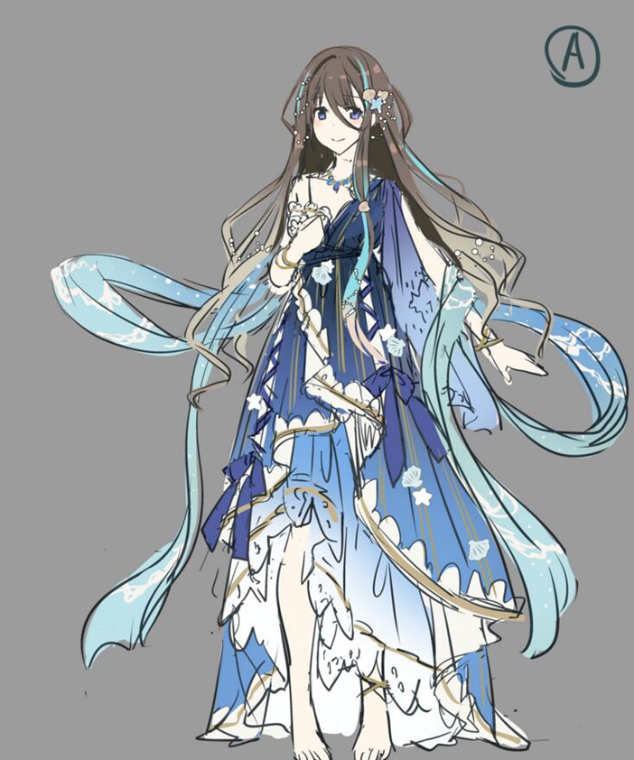 | 名称 | 贝拉薇塔
 | 称号 | 海之精灵
 | 稀有度 | UR
 | 职业 | 恢复型
 | 画师 | 成瀬ちさと
 | 声优 | 柳知箫（中）/原田彩楓（日）
 | 性别 | 女
 | 种族 | ？？
 | 身高 | ？？
 | 体重 | ？？
 | 年龄 | ？？
 | 生日 | ？？
 | 爱好 | ？？
 | 世界 | 未知之境
 | 势力 | 洛哈伯王国
 | 背景故事
 | 档案一 | 贝拉薇塔是属于大海的精灵，在悠长的岁月中，一直和鱼群相伴，与潮汐共舞，极少接触人类。

像素模型

 | 档案二 | 大部分时间中，贝拉薇塔都在鱼群的簇拥下，潜在海底。只有当夕阳落入地平线时，她才会悄悄跃出海面，来到沙滩上享受属于她的夜晚。

 | 档案三 | 某个夜晚，贝拉薇塔一如既往地浮出水面，来到沙滩上。她看见一个婴儿正安静地躺在襁褓中，这名婴儿见到她后不仅没有哭闹，反而露出灿烂的笑容——贝拉薇塔的心中涌上一股奇特的情感。

 | 档案四 | 她给女婴起名为“爱迪希亚”，并将她带入大海之中，还教会她如何在海水中呼吸。在贝拉薇塔无微不至的呵护下，爱迪希亚健康成长，但贝拉薇塔似乎过于溺爱她，一旦有男生企图接近爱迪希亚，原本平静的海洋瞬间就会涌起波涛以示警告。

